Informe-Ventas
INFORME DE VENTAS

Ventas por Producto
Ventas por Región
Total Ventas
239,533

Region | $ Ventas
Central | 90,295
Oeste | 85,683
Este | 63,555

Ventas por Vendedor
Producto | $ Ventas
Sistemas | 133,642
Dispositivos | 63,519
Accesorios | 42,372

Vendedor | $ Ventas
Karen | 50,490
Kevin | 48,310
David | 39,805
Sara | 37,373
Ana | 33,202
Lucas | 30,353
Total general | 239,533

Notas
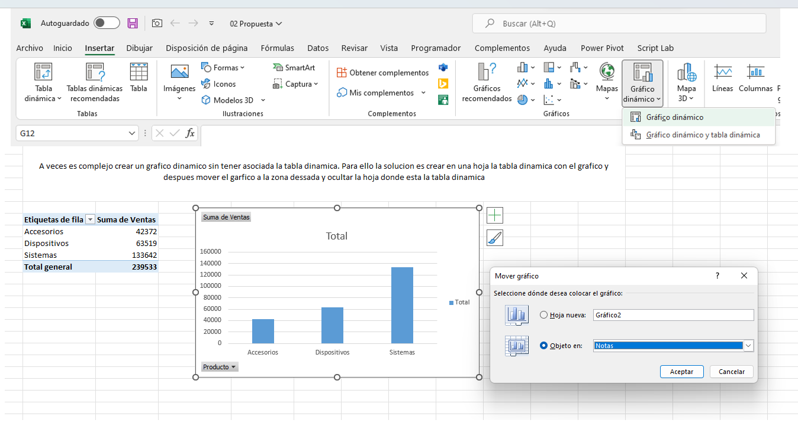
A veces es complejo crear un grafico dinamico sin tener asociada la tabla dinamica. Para ello la solucion es crear en una hoja nueva la tabla dinamica con el grafico y despues mover el garfico a la zona dessada y ocultar la hoja donde esta la tabla dinamica asociada

